summary
FP 영역 | FP 산정 결과 |  |  |  |  |  |  |  | * Summary | ㅇㅇㅇㅇ 프로젝트
 | EI | EO | EQ | ILF | EIF | 기능점수 계 | 1인 생산성 (FP/MM) | 필요MM | ㅇ FP 업무
 | - | - | - | - | - | - |  | - | 총 기능점수 | 개발원가(보정계수 적용) | 이윤 | 개발비(개발원가+이윤+직접경비)
 | - | - | - | - | - | - |  | - | - | - | 0% | -
 | - | - | - | - | - | - |  | -
계 | - | - | - | - | - | - |  | - | ㅇ None FP 업무
 |  |  |  |  |  |  |  |  | 구분 | 단가 | 공수/EA | 개발원가 합계
 |  |  |  |  |  |  | (참고) NIPA 기준 생산성 |  | 디자인 PL |  | 0 | 0
 |  |  |  |  |  |  | 기능점수(FP) | 1인 생산성(FP/MM) |  |  | 0 | 0
 |  |  |  |  |  |  | 1,000 이하 | 19 |  |  | 0 | 0
 |  |  |  |  |  |  | 1,000 ~ 2,000 | 22 |  |  | 0 | 0
 |  |  |  |  |  |  | 2,000 ~ 3,000 | 24 |  |  | 0 | 0
 |  |  |  |  |  |  | 3,000 이상 | 22 | 합계 |  | 0 | 0
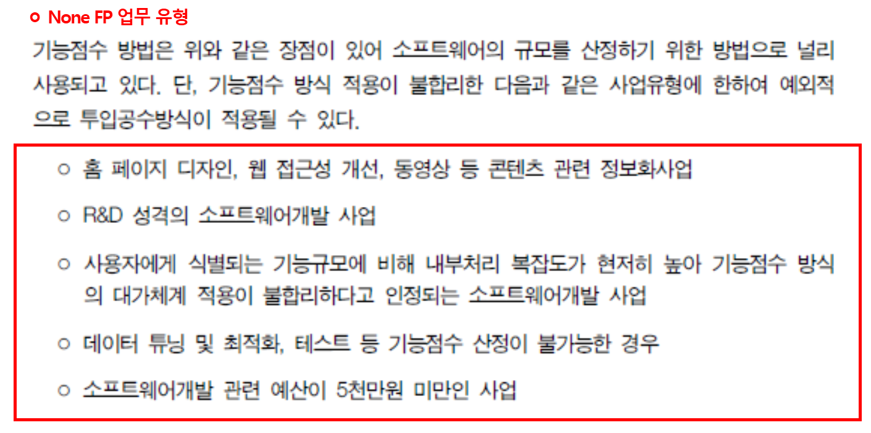
 |  |  |  |  |  |  |  |  | ㅇ 상품(HW/SW) |  | 상품 이윤 | 0.0%
 |  |  |  |  |  |  |  |  | 구분 | 단가 | 공수/EA | 개발원가 합계
 |  |  |  |  |  |  |  |  | ㅇㅇㅇ 솔루션 |  | 0 | 0
 |  |  |  |  |  |  |  |  | ㅇㅇㅇ 서버 |  | 0 | 0
 |  |  |  |  |  |  |  |  |  |  | 0 | 0
 |  |  |  |  |  |  |  |  |  |  | 0 | 0
 |  |  |  |  |  |  |  |  |  |  | 0 | 0
 |  |  |  |  |  |  |  |  | 합계 |  | 0 | 0

 |  |  |  |  |  |  |  |  | ㅇ 총 개발비용
 |  |  |  |  |  |  |  |  | 구분 | 개발비 | 비고
 |  |  |  |  |  |  |  |  | FP 업무 | -
 |  |  |  |  |  |  |  |  | None FP업무 | - | 개발원가 합계 + 이윤
 |  |  |  |  |  |  |  |  | 상품(HW/SW) | - | 상품원가 합계 + 이윤
 |  |  |  |  |  |  |  |  | 합계 | -

SW개발비 산정
소프트웨어 개발비 산정
 |  |  |  |  |  |  |  |  | (소프트웨어사업 대가산정 가이드, 2022. KOSA)

○ 개발원가 산정 |  |  |  |  |  |  |  |  | (단위 : 원)
총기능점수 | 기능점수당 단가 |  | 보정계수 |  |  |  |  | 개발원가
 |  |  | 규모 | 연계복잡성 | 성능 | 운영환경 | 보안성
0.0 | 553,114 |  | 1.2800 | 1.12 | 1.09 | 1.190 | 1.08 | 0
합계(보정 후 개발원가) |  |  |  |  |  |  |  | 0
이윤 |  |  |  |  |  |  | 0.0% | 0
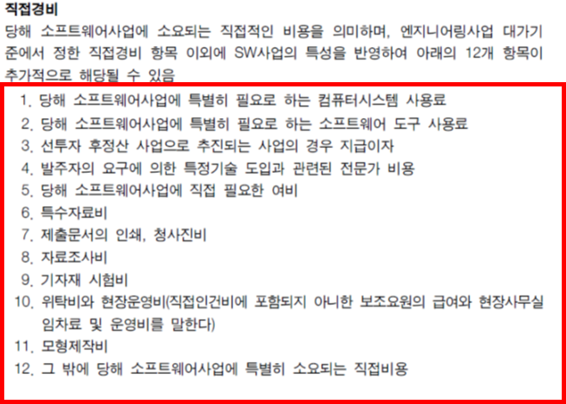
직접경비 |  |  |  |  |  |  |  | 0
소프트웨어 개발비(부가세 별도) |  |  |  |  |  |  |  | 0

○ 직접경비 |  |  |  |  |  |  |  |  | (단위 : 원)
구분 | 산출내역 |  |  |  |  |  |  | 금액

합 계 |  |  |  |  |  |  |  | 0

○ 보정계수 산정
보정계수 구분 | 복잡도 및 난이도 수준 |  |  |  |  |  |  | 보정계수
SW규모 | = 0.4057 x (log e(0) - 7.1978)^2 + 0.8878 (단, 500FP 미만 1.28, 3,000FP 초과 1.153 적용) |  |  |  |  |  |  | 1.2800
연계복잡성 | 5. 10개 초과의 타 기관 연계 |  |  |  |  |  |  | 1.12 |  | 1. 타 기관 연계 없음 | 0.88
성능 요구수준 | 5. 응답성능 요구수준이 엄격하여, 설계, 개발 또는 구현 단계에서 성능 분석도구 사용이 필요하다. |  |  |  |  |  |  | 1.09 |  | 2. 1~2개의 타 기관 연계 | 0.94
운영환경 호환성 | 5. 항목 4에 더하여 일반적 산출물 이외에 장소에서 원활한 운영을 보장하기 위한 운영 절차의 문서화와 사전 모의훈련이 요구된다. |  |  |  |  |  |  | 1.19 |  | 3. 3~5개의 타 기관 연계 | 1.00
보안성 요구수준 | 5. 5가지 이상의 보안 요구사항이 포함되어 있다. |  |  |  |  |  |  | 1.08 |  | 4. 6~10개의 타 기관 연계 | 1.06
 |  |  |  |  |  |  |  |  |  | 5. 10개 초과의 타 기관 연계 | 1.12
○ FP 집계 |  |  |  |  |  |  |  |  |  | 1. 응답성능에 대한 특별한 요구사항이 없다. | 0.91
구분 |  | ILF | EIF | EI | EO | EQ | 계 |  |  | 2. 응답성능에 대한 요구사항이 있으나 특별한 조치가 필요하지는 않다. | 0.95
기능수 |  | 0 | 0 | 0 | 0 | 0 | 0 |  |  | 3. 응답시간이나 처리율이 피크타임(peak time)에 중요하며, 처리 시한이 명시되어 있다. | 1.00
기능점수 |  | 0.0 | 0.0 | 0.0 | 0.0 | 0.0 | 0.0 |  |  | 4. 응답시간이나 처리율이 모든 업무시간에 중요하며, 처리 시한이 명시되어 있다. | 1.05
비중 |  | - | - | - | - | - | 0% |  |  | 5. 응답성능 요구수준이 엄격하여, 설계, 개발 또는 구현 단계에서 성능 분석도구 사용이 필요하다. | 1.09
 |  |  |  |  |  |  |  |  |  | 1. 운영환경 호환성에 대한 요구사항이 없다. | 0.94
 | 국내평균 | 27.3 | 2.8 | 33.4 | 14.2 | 22.4 |  |  |  | 2. 운영환경 호환성에 대한 요구사항이 있으며, 동일 하드웨어 및 소프트웨어 환경에서 운영되도록 설계된다. | 1.00
 | 하한 | 22 | 0 | 28.3 | 6.5 | 15.7 |  |  |  | 3. 운영환경 호환성에 대한 요구사항이 있으며, 유사 하드웨어 및 소프트웨어 환경에서 운영되도록 설계된다. | 1.06
 | 상한 | 34.5 | 3.8 | 39.6 | 20.9 | 29.6 |  |  |  | 4. 운영환경 호환성에 대한 요구사항이 있으며, 이질적인 하드웨어 및 소프트웨어 환경에서 운영되도록 설계된다. | 1.13
 |  |  |  |  |  |  |  |  |  | 5. 항목 4에 더하여 일반적 산출물 이외에 장소에서 원활한 운영을 보장하기 위한 운영 절차의 문서화와 사전 모의훈련이 요구된다. | 1.19
 |  |  |  |  |  |  |  |  |  | 1. 암호화, 웹취약점 점검, 시큐어코딩, 개인정보보호 등 1가지 보안 요구사항이 포함되어 있다. | 0.97
 |  |  |  |  |  |  |  |  |  | 2. 2가지 요구사항이 포함되어 있다. | 1.00
 |  |  |  |  |  |  |  |  |  | 3. 3가지 요구사항이 포함되어 있다. | 1.03
 |  |  |  |  |  |  |  |  |  | 4. 4가지 항목이 모두 포함되어 있다. | 1.06
 |  |  |  |  |  |  |  |  |  | 5. 5가지 이상의 보안 요구사항이 포함되어 있다. | 1.08

(참고) FP용어
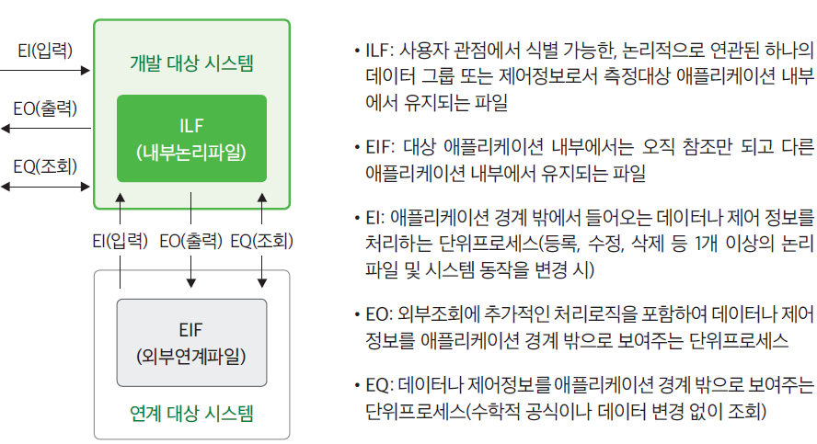
기능 | 설명
EI(External Input) : 외부입력 | 외부에서 입력되는 값
EO(External Output) : 외부 출력 | 외부에 출력되는 값 (데이터 가공 수반)
EQ(External Query) : 외부조회 | 외부 입출력 (데이터 가공 없음)
ILF(Internal Logical File) : 내부논리파일 | 산정 대상 시스템이 유지/관리하는 파일
EIF(External Interface File) : 외부연계파일 | 산정 대상 시스템이 참조하는 파일

